2021_09_data
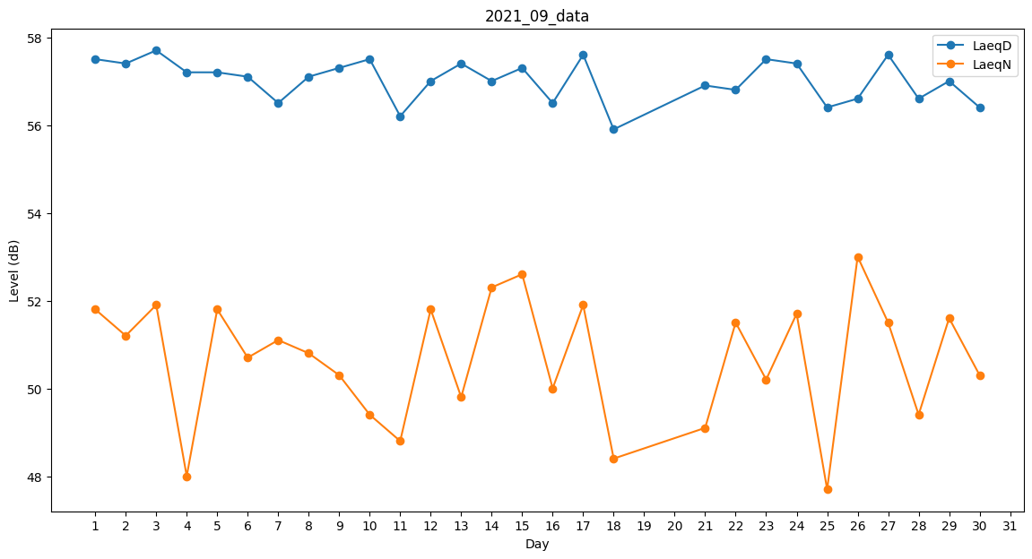
Day | LaeqD | LaeqN
1 | 57.5 | 51.8
2 | 57.4 | 51.2
3 | 57.7 | 51.9
4 | 57.2 | 48
5 | 57.2 | 51.8
6 | 57.1 | 50.7
7 | 56.5 | 51.1
8 | 57.1 | 50.8
9 | 57.3 | 50.3
10 | 57.5 | 49.4
11 | 56.2 | 48.8
12 | 57 | 51.8
13 | 57.4 | 49.8
14 | 57 | 52.3
15 | 57.3 | 52.6
16 | 56.5 | 50
17 | 57.6 | 51.9
18 | 55.9 | 48.4
19 | 56.5 | 0
20 | 0 | 49.5
21 | 56.9 | 49.1
22 | 56.8 | 51.5
23 | 57.5 | 50.2
24 | 57.4 | 51.7
25 | 56.4 | 47.7
26 | 56.6 | 53
27 | 57.6 | 51.5
28 | 56.6 | 49.4
29 | 57 | 51.6
30 | 56.4 | 50.3

